DFD
基本設計書 | システム名 |  | 機能分類 | 機能ＩＤ | 機能名称 |  |  | 日付 |  | 更新者
 | Dynamics365 for Finance and Operations |  | 債権・債務 | FO-007 | 仕入先トランザクション画面 |  |  | 作成 | 2024-06-03 | JBS井田
 |  |  |  |  |  |  |  | 更新 | 2024-10-18 | JBS井田

イベント |  | 機能 |  |  |  |  | DB
1.すべての仕入先画面 トランザクションボタン押下時
仕入先 トランザクション
財務タグ
1-1.画面初期表示

2.仕入先トランザクション一覧
ボタン押下時
仕入先 トランザクション
財務タグ
2-1.画面初期表示

凡例
記号
[データファイル名(形式)]
[DB論理名]
[番号.処理]

 |  |  |  |  |  | ※DBが複数ある場合は複数DBをまとめるために使用

画面項目説明(仕入先トランザクション画面)
基本設計書 |  | システム名 |  | 機能分類 |  | 機能ＩＤ |  | 機能名称 | 日付 |  | 更新者
 |  | Dynamics365 for Finance and Operations |  | 債権・債務 |  | FO-007 |  | 仕入先トランザクション画面 | 作成 | 2024-06-03 | JBS井田
 |  |  |  |  |  |  |  |  | 更新 | 2024-10-18 | JBS井田

コントロール |  |  | 項目名 | 種類 | 入力 | 必須 | 項目説明（概要） |  |  |  | 備考
ボディ

 | グリッド
 |  |  | 仕入先 | テキスト | × | × | ＜表示内容＞ |  |  |  | ※仕入先個別画面の場合は、非表示
 |  |  |  |  |  |  | [仕入先トランザクション.仕入先]

 |  |  | 名前 | テキスト | × | × | ＜表示内容＞ |  |  |  | 追加
 |  |  |  |  |  |  | [仕入先トランザクション.仕入先]の名前 |  |  |  | ※仕入先個別画面の場合は、非表示
 |  |  |  |  |  |  |  |  |  |  | Displayメソッドで実装
 |  |  | 伝票 | テキスト | × | × | ＜表示内容＞
 |  |  |  |  |  |  | [仕入先トランザクション.伝票]

 |  |  | 文書 | テキスト | × | × | ＜表示内容＞
 |  |  |  |  |  |  | [仕入先トランザクション.文書]

 |  |  | 日付 | 日付 | × | × | ＜表示内容＞
 |  |  |  |  |  |  | [仕入先トランザクション.日付]

 |  |  | 文書日付 | 日付 | × | × | ＜表示内容＞ |  |  |  | 追加
 |  |  |  |  |  |  | [仕入先トランザクション.文書日付]

 |  |  | 集計科目 | テキスト | × | × | ＜表示内容＞ |  |  |  | 追加
 |  |  |  |  |  |  | [仕入先トランザクション.主勘定(SummaryAccountId)]

 |  |  | 金額 | 数値 | × | × | ＜表示内容＞
 |  |  |  |  |  |  | [仕入先トランザクション.金額]

 |  |  | 支払基準日 | 数値 | 〇 | × | ＜表示内容＞ |  |  |  | 新規
 |  |  |  |  |  |  | [仕入先トランザクション.支払基準日] |  |  |  | 支払予定の修正の際に更新を行う。

 |  |  | 支払方法・支払サイト更新フラグ | チェック | × | × | ＜表示内容＞ |  |  |  | 新規
 |  |  |  | ボックス |  |  | [仕入先トランザクション.支払方法・支払サイト更新フラグ]

 |  |  | 支払サイト | 数値 | × | × | ＜表示内容＞ |  |  |  | 新規
 |  |  |  |  |  |  | [仕入先トランザクション.支払サイト]

 |  |  | 期日 | 日付 | 〇 | × | ＜表示内容＞ |  |  |  | 支払予定の修正の際に更新を行う。
 |  |  |  |  |  |  | [仕入先トランザクション.期日]

 |  |  | 支払方法 | テキスト | × | × | ＜表示内容＞ |  |  |  | 追加
 |  |  |  |  |  |  | [仕入先トランザクション.支払方法]

 |  |  | 請求書支払リリース日 | 日付 | × | × | ＜表示内容＞ |  |  |  | 追加
 |  |  |  |  |  |  | [仕入先トランザクション.請求書支払リリース日]

 |  |  | 説明 | テキスト | × | × | ＜表示内容＞
 |  |  |  |  |  |  | [仕入先トランザクション.説明]

 |  |  | 最終決済伝票 | テキスト | × | × | ＜表示内容＞ |  |  |  | 追加
 |  |  |  |  |  |  | [仕入先トランザクション.最終決済伝票]

財務タグの登録順で項目名が変わる
 |  |  | RefVoucherNum | テキスト | × | × | ＜表示内容＞ |  |  |  | 財務タグ「RefVoucherNum」
 |  |  |  |  |  |  | [財務タグ.Tag02] |  |  |  | 参照伝票番号
 |  |  |  |  |  |  |  |  |  |  | 動的に追加
財務タグの登録順で項目名が変わる
 |  |  | DataClass | テキスト | × | × | ＜表示内容＞ |  |  |  | 財務タグ「DataClass」
 |  |  |  |  |  |  | [財務タグ.Tag03] |  |  |  | データ区分
 |  |  |  |  |  |  |  |  |  |  | 動的に追加
 |  |  | 請求書 | テキスト | × | × | 非表示にする |  |  |  | 変更

 |  |  | トランザクション通貨の金額 | 数値 | × | × | 非表示にする |  |  |  | 変更

 |  |  | トランザクション通貨での残高 | 数値 | × | × | 非表示にする |  |  |  | 変更

 |  |  | 通貨 | テキスト | × | × | 非表示にする |  |  |  | 変更

 |  |  | 残高 | 数値 | × | × | 非表示にする |  |  |  | 変更

 |  |  | レポート通貨金額 | 数値 | × | × | 非表示にする |  |  |  | 変更

 |  |  | レポート通貨での残高 | 数値 | × | × | 非表示にする |  |  |  | 変更

 |  |  | 支払手形ID | テキスト | × | × | 非表示にする |  |  |  | 変更

 |  |  | 順序番号 | 数値 | × | × | 非表示にする |  |  |  | 変更

 |  |  | ステータス | コンボボックス | × | × | 非表示にする |  |  |  | 変更

 |  |  | 送金番号 | テキスト | × | × | 非表示にする |  |  |  | 変更

 |  |  | 登録済伝票 | テキスト | × | × | 非表示にする |  |  |  | 変更

画面レイアウト(仕入先トランザクション画面)
基本設計書 |  | システム名 |  | 機能分類 | 機能ＩＤ | 機能名称 | 日付 |  | 更新者
 |  | Dynamics365 for Finance and Operations |  | 債権・債務 | FO-007 | 仕入先トランザクション画面 | 作成 | 2024-06-03 | JBS井田
 |  |  |  |  |  |  | 更新 | 2024-10-18 | JBS井田

パス |  |  | [買掛金管理] > [照会およびレポート] > [仕入先トランザクション一覧]
フォーム名 |  |  | VendTrans
タブ名 |  |  | リストタブ

 | ＜仕入先一覧画面の場合＞

財務タグは一番右側にに追加されてしまうため、パーソナライズで並び替え
追加項目

1111111
仕入先A
35
VouXXX1
A01
2024/04/20
✓
60
1111111
仕入先A
01
1111111
仕入先A
01
1111111
仕入先A
02
2111111
仕入先B
35
VouXXX2
A01
2024/04/20
✓
60
2024/06/20
2111111
仕入先B
35
VouXXX3
A01
2024/04/20
✓
60
2024/06/20
2111111
仕入先B
35
VouXXX4
A01
2024/04/20
✓
60
2024/06/20

パス |  |  | [買掛金管理]>[仕入先]>[すべての仕入先]]>[仕入先]>[トランザクション]>[トランザクション]
フォーム名 |  |  | VendTrans
タブ名 |  |  | リストタブ

 | ＜仕入先個別画面の場合＞
35
01
01
02
VouXXX1
A01
2024/04/20
✓
60
仕入先、名前
は非表示。

財務タグは一番右側にに追加されてしまうため、パーソナライズで並び替え

追加項目

1111111
仕入先A
1111111
仕入先A
1111111
仕入先A
1111111
仕入先A

補足説明(メニューパス)
基本設計書 | システム名 | 機能分類 | 機能ＩＤ | 機能名称 | 日付 |  | 更新者
 | Dynamics365 for Finance and Operations | 債権・債務 | FO-007 | 仕入先トランザクション画面 | 作成 | 2024-06-03 | JBS井田
 |  |  |  |  | 更新 | 2024-10-18 | JBS井田

補足

「仕入先トランザクション一覧」ボタン押下時

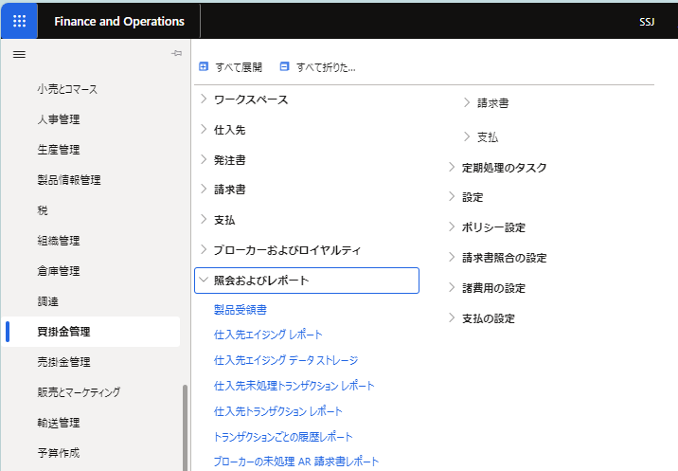

仕入先トランザクション一覧

すべての仕入先画面＞「トランザクション」ボタン押下時

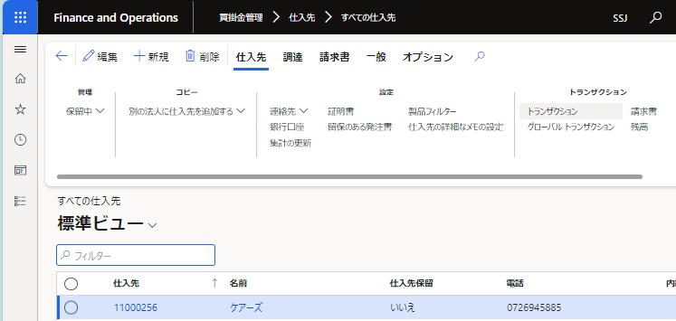
ケアーズ

仕入先、名前を
非表示にして出力

補足説明 (財務タグ)
基本設計書 |  | システム名 | 機能分類 | 機能ＩＤ | 機能名称 | 日付 |  | 更新者
 |  | Dynamics365 for Finance and Operations | 債権・債務 | FO-007 | 仕入先トランザクション画面 | 作成 | 2024-06-03 | JBS井田
 |  |  |  |  |  | 更新 | 2024-10-18 | JBS井田

補足

 | ●財務タグ画面
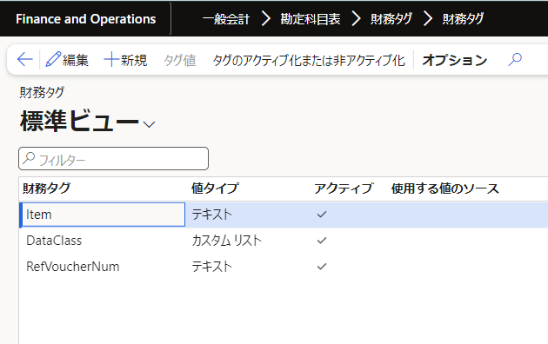

「チェック」が付いている＝有効化のものを動的に表示させる。

オブジェクト一覧
詳細設計書 |  | システム名 | 機能分類 |  | 機能ＩＤ |  | 機能名称 | 日付 |  | 更新者
 |  | Dynamics365 for Finance and Operations | 債権・債務 |  | FO-007 |  | 仕入先トランザクション画面 | 作成 | 2024-06-03 | JBS井田
 |  |  |  |  |  |  |  | 更新 | 2024-10-18 | JBS井田

詳細設計・開発時に記載
No. | オブジェクト名 |  |  | 属性 |  | 概要 |  |  |  |  | 備考
1
2
3
4
5
6
7
8
9
10
11
12
13
14
15
16
17
18
19
20
21
22
23
24
25
26
27
28
29
30
31
32
33

プログラムフロー図
詳細設計書 | システム名 | 機能分類 | 機能ＩＤ | 機能名称 | 日付 |  | 更新者
 | Dynamics365 for Finance and Operations | 債権・債務 | FO-007 | 仕入先トランザクション画面 | 作成 | 2024-06-03 | JBS井田
 |  |  |  |  | 更新 | 2024-10-18 | JBS井田

プログラムフロー図

詳細設計・開発時に記載

凡例
記号
[処理]
[条件]
[ループ名]
[ループ名]
開始
終了

[入出力内容]
[参照]
[参照]

